(별첨) 의뢰관리DB
제목줄 | Sequence | Interrupt | Order | Project No. | PW | 의뢰자 | 의뢰자 ID | 분류 | 시료상태 | 총 시료수 | 시료번호 | Material Name | Sample Point | 조건 (=채취장소) | Barcode | 분석차수 | 상태 | 위치 | 경과시간 | AIMS상태
Data 출처 | 생성 | - | - | AIMS 의뢰정보 | 생성 | AIMS 의뢰정보 | AIMS 의뢰정보 | AIMS 의뢰정보 | AIMS 의뢰정보 | AIMS 의뢰정보 | 생성 | AIMS 의뢰정보 | AIMS 의뢰정보 | AIMS 의뢰정보 | 생성 | 생성 | 생성 | 생성 | 생성 | AIMS 의뢰정보
Data 형식 | 순차처리/ 자동수정 ※ 분석시작 전단계인 의뢰 set 는 Drag&Drop 으로 우선순위 조정 가능하도록 구현 | Check box (의뢰건별 묶음 처리) | Button (조건부 활성화) | 고정 양식 ※ A-A-123456-1234-12 | - | - | - | 고정 목록 (AIMS 內 기준정보 '요청유형') | 고정 목록 (AIMS 內 기준정보 '시료상태') | 정수형 (의뢰자 입력) | - | 고정 목록 (AIMS 內 기준정보) (분석법DB참조) | 고정 목록 (AIMS 內 기준정보 'Sampling Point') | 자유형 (의뢰자 입력) | 자동 할당 (반출입기 scanner) | Default : 1 재분석하는 경우 +1 | 고정 목록 ※ 시나리오와 동기화 (공병준비/공병반출/ Sampling/시료반입/ 분석준비/시료운송/ 분석중/분석완료/시료회수/라벨제거/바틀세정/공병회수/공병보관/종료) | 고정 목록 (공병 반출기/외부/ 시료 반입기/Robot/STK/ 전처리기/라벨제거기/폐기설비) ※ 전처리기 등 향후 여러 대 운영할 설비는 호기명 기입할 수 있도록 여유롭게 할당 ※ 공병화 완료 후 반출기로 돌아오면 추적 중단 | 해당 위치에 적재 완료된 시간부터 자동 Count (분단위) | 고정 목록 (의뢰요청/의뢰접수/ 분석중/분석결재요청/ 분석완료)
Data | - | □ | - | G-C-240305-1057-01 | 1057 | 이윤호 | yh0530.lee | 일반분석 | Material | 6 | 1 | D-H2SO4 | Mixing Tank | D-H2SO4 A#1 | X0001 | 1 | 종료 | 공병 반출기 | - | 분석완료
 | - | □ | - | G-C-240305-1057-01 | 1057 | 이윤호 | yh0530.lee | 일반분석 | Material | 6 | 2 | D-H2SO4 | Mixing Tank | D-H2SO4 A#2 | X0002 | 1 | 종료 | 공병 반출기 | - | 분석완료
 | - | □ | - | G-C-240305-1057-01 | 1057 | 이윤호 | yh0530.lee | 일반분석 | Material | 6 | 3 | D-H2SO4 | Mixing Tank | D-H2SO4 A#3 | X0003 | 1 | 종료 | 공병 반출기 | - | 분석완료
 | - | □ | - | G-C-240305-1057-01 | 1057 | 이윤호 | yh0530.lee | 일반분석 | Material | 6 | 4 | D-H2SO4 | Mixing Tank | D-H2SO4 A#4 | X0004 | 1 | 종료 | 공병 반출기 | - | 분석완료
 | - | □ | - | G-C-240305-1057-01 | 1057 | 이윤호 | yh0530.lee | 일반분석 | Material | 6 | 5 | D-H2SO4 | Mixing Tank | D-H2SO4 A#5 | X0005 | 1 | 종료 | 공병 반출기 | - | 분석완료
 | - | □ | - | G-C-240305-1057-01 | 1057 | 이윤호 | yh0530.lee | 일반분석 | Material | 6 | 6 | D-H2SO4 | Mixing Tank | D-H2SO4 A#6 | X0006 | 1 | 종료 | 공병 반출기 | - | 분석완료
 | - | □ | 재분석 / 폐기진행 (버튼) | Q-C-240325-3021-01 | 3021 | 정재욱 | ju0622.jeong | Qual. | Material | 8 | 1 | H2SO4 | Storage Tank | Tank A _ 1 | X0011 | 1 | 시료회수 | STK | 3:50:00 | 분석완료
시료회수 후 STK 보관중인 의뢰건은 재분석 기능 활성화.
재분석 선택시 2순위로 자동 배정
(필요시 유저가 순위변경)
 | - | □ | 재분석 / 폐기진행 (버튼) | Q-C-240325-3021-01 | 3021 | 정재욱 | ju0622.jeong | Qual. | Material | 8 | 2 | H2SO4 | Storage Tank | Tank A _ 2 | X0012 | 1 | 시료회수 | STK | 3:50:00 | 분석완료
 | - | □ | 재분석 / 폐기진행 (버튼) | Q-C-240325-3021-01 | 3021 | 정재욱 | ju0622.jeong | Qual. | Material | 8 | 3 | H2SO4 | Storage Tank | Tank A _ 3 | X0013 | 1 | 시료회수 | STK | 3:50:00 | 분석완료
 | - | □ | 재분석 / 폐기진행 (버튼) | Q-C-240325-3021-01 | 3021 | 정재욱 | ju0622.jeong | Qual. | Material | 8 | 4 | H2SO4 | Storage Tank | Tank A _ 4 | X0014 | 1 | 시료회수 | STK | 3:50:00 | 분석완료
 | - | □ | 재분석 / 폐기진행 (버튼) | Q-C-240325-3021-01 | 3021 | 정재욱 | ju0622.jeong | Qual. | Material | 8 | 5 | H2SO4 | Storage Tank | Tank A _ 5 | X0015 | 1 | 시료회수 | STK | 3:50:00 | 분석완료
 | - | □ | 재분석 / 폐기진행 (버튼) | Q-C-240325-3021-01 | 3021 | 정재욱 | ju0622.jeong | Qual. | Material | 8 | 6 | H2SO4 | Storage Tank | Tank A _ 6 | X0016 | 1 | 시료회수 | STK | 3:50:00 | 분석완료
 | - | □ | 재분석 / 폐기진행 (버튼) | Q-C-240325-3021-01 | 3021 | 정재욱 | ju0622.jeong | Qual. | Material | 8 | 7 | H2SO4 | Storage Tank | Tank A _ 7 | X0017 | 1 | 시료회수 | STK | 3:50:00 | 분석완료
분석 시작 전인 시료들은
Set 별로 묶음 Click, Drag&Drop 하여 우선순위 조정 가능하도록 구현
 | - | □ | 재분석 / 폐기진행 (버튼) | Q-C-240325-3021-01 | 3021 | 정재욱 | ju0622.jeong | Qual. | Material | 8 | 8 | H2SO4 | Storage Tank | Tank A _ 8 | X0018 | 1 | 시료회수 | STK | 3:50:00 | 분석완료
 | 1 | □ | - | X-X-123456-1234-12 | 1234 | 가나다 | abc | 일반분석 | UPW | 2 | 1 | UPW | - | Test 1 | X0101 | 1 | Sampling | 외부 | 2:35:00 | 의뢰접수
 | 1 | □ | - | X-X-123456-1234-12 | 1234 | 가나다 | abc | 일반분석 | UPW | 2 | 2 | UPW | - | Test 2 | X0102 | 1 | Sampling | 외부 | 2:35:00 | 의뢰접수
 | 2 | □ | - | Z-Z-111111-1111-11 | 1111 | 가가가 | aaa | Qual. | Material | 2 | 1 | LAL5000 | Storage Tank | TankA-1 | A0001 | 1 | 분석준비 | STK | 0:10:00 | 의뢰접수
 | 2 | □ | - | Z-Z-111111-1111-11 | 1111 | 가가가 | aaa | Qual. | Material | 2 | 2 | LAL5000 | Storage Tank | TankA-2 | A0002 | 1 | 분석준비 | STK | 0:10:00 | 의뢰접수
Interrupt 체크된 의뢰건은 분석완료 후 자동 회수하지 않고 그대로 대기, 재분석/작업재개 선택.
재분석 선택시 2순위로 자동 배정
(필요시 유저가 순위변경)
 | 3 | ☑ | 재분석 / 작업재개 (버튼) | Y-Y-234567-2345-23 | 2345 | 라마바 | def | Qual. | UPW | 4 | 1 | UPW | - | QTest 1 | Y0001 | 1 | 분석중 | 전처리기 | 7:30:00 | 분석중
 | 3 | ☑ | 재분석 / 작업재개 (버튼) | Y-Y-234567-2345-23 | 2345 | 라마바 | def | Qual. | UPW | 4 | 2 | UPW | - | QTest 2 | Y0002 | 1 | 분석중 | 전처리기 | 7:30:00 | 분석중
 | 3 | ☑ | 재분석 / 작업재개 (버튼) | Y-Y-234567-2345-23 | 2345 | 라마바 | def | Qual. | UPW | 4 | 3 | UPW | - | QTest 3 | Y0003 | 1 | 분석중 | 전처리기 | 7:30:00 | 분석중
 | 3 | ☑ | 재분석 / 작업재개 (버튼) | Y-Y-234567-2345-23 | 2345 | 라마바 | def | Qual. | UPW | 4 | 4 | UPW | - | QTest 4 | Y0004 | 1 | 분석중 | 전처리기 | 7:30:00 | 분석중

(별첨) AIMS 화면
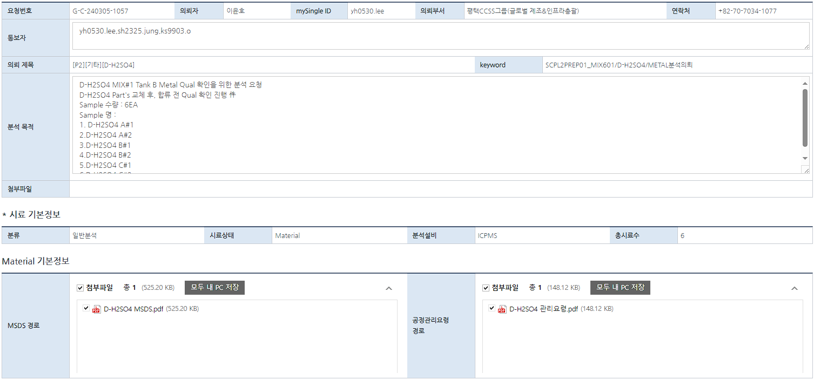
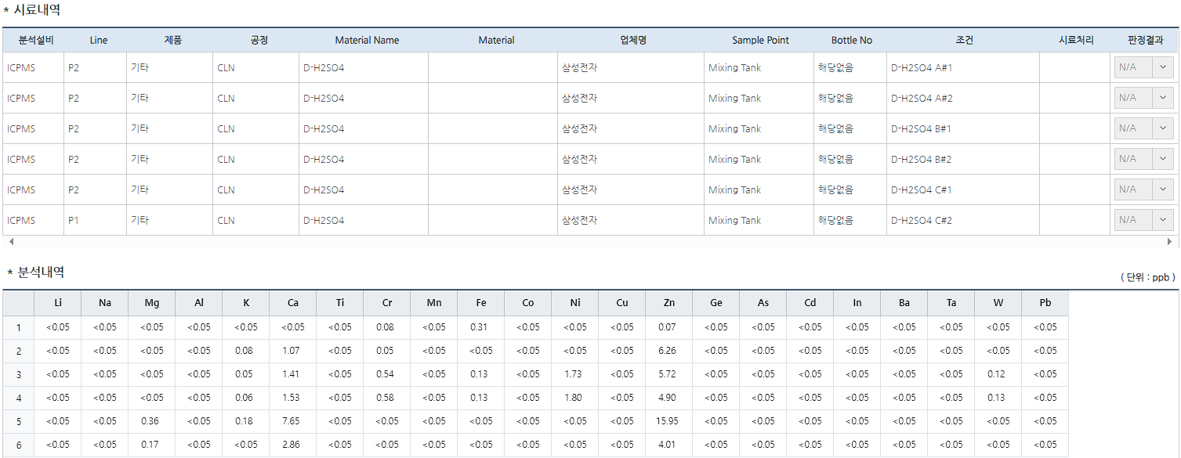
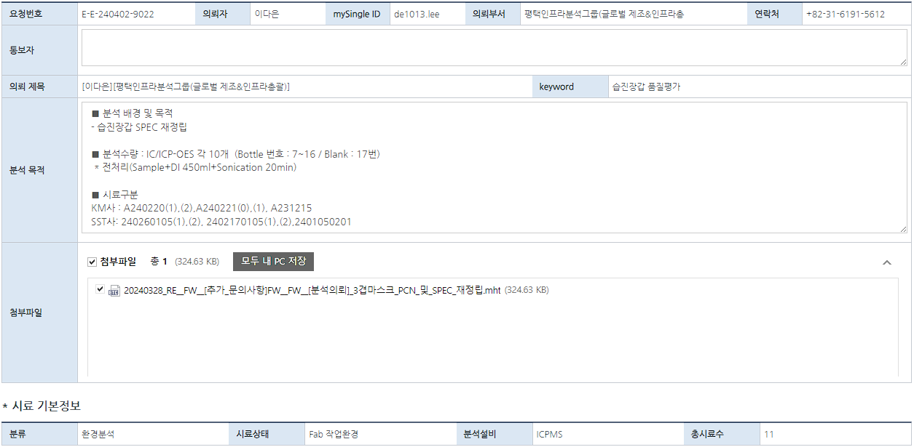
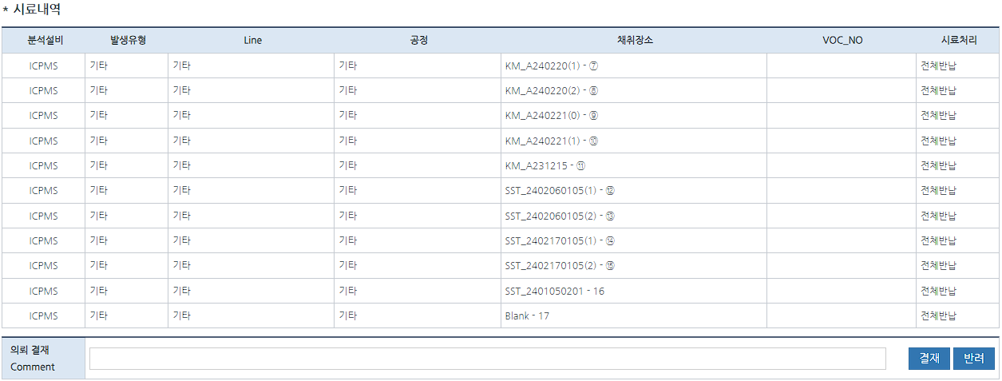
■ 일반분석 의뢰건 팝업창 | ■ 환경분석 의뢰 예시 (향후 환경분석으로는 의뢰 접수하지 않을 예정 (약액명 명시불가))

(별첨) ESI DB PC SW 화면
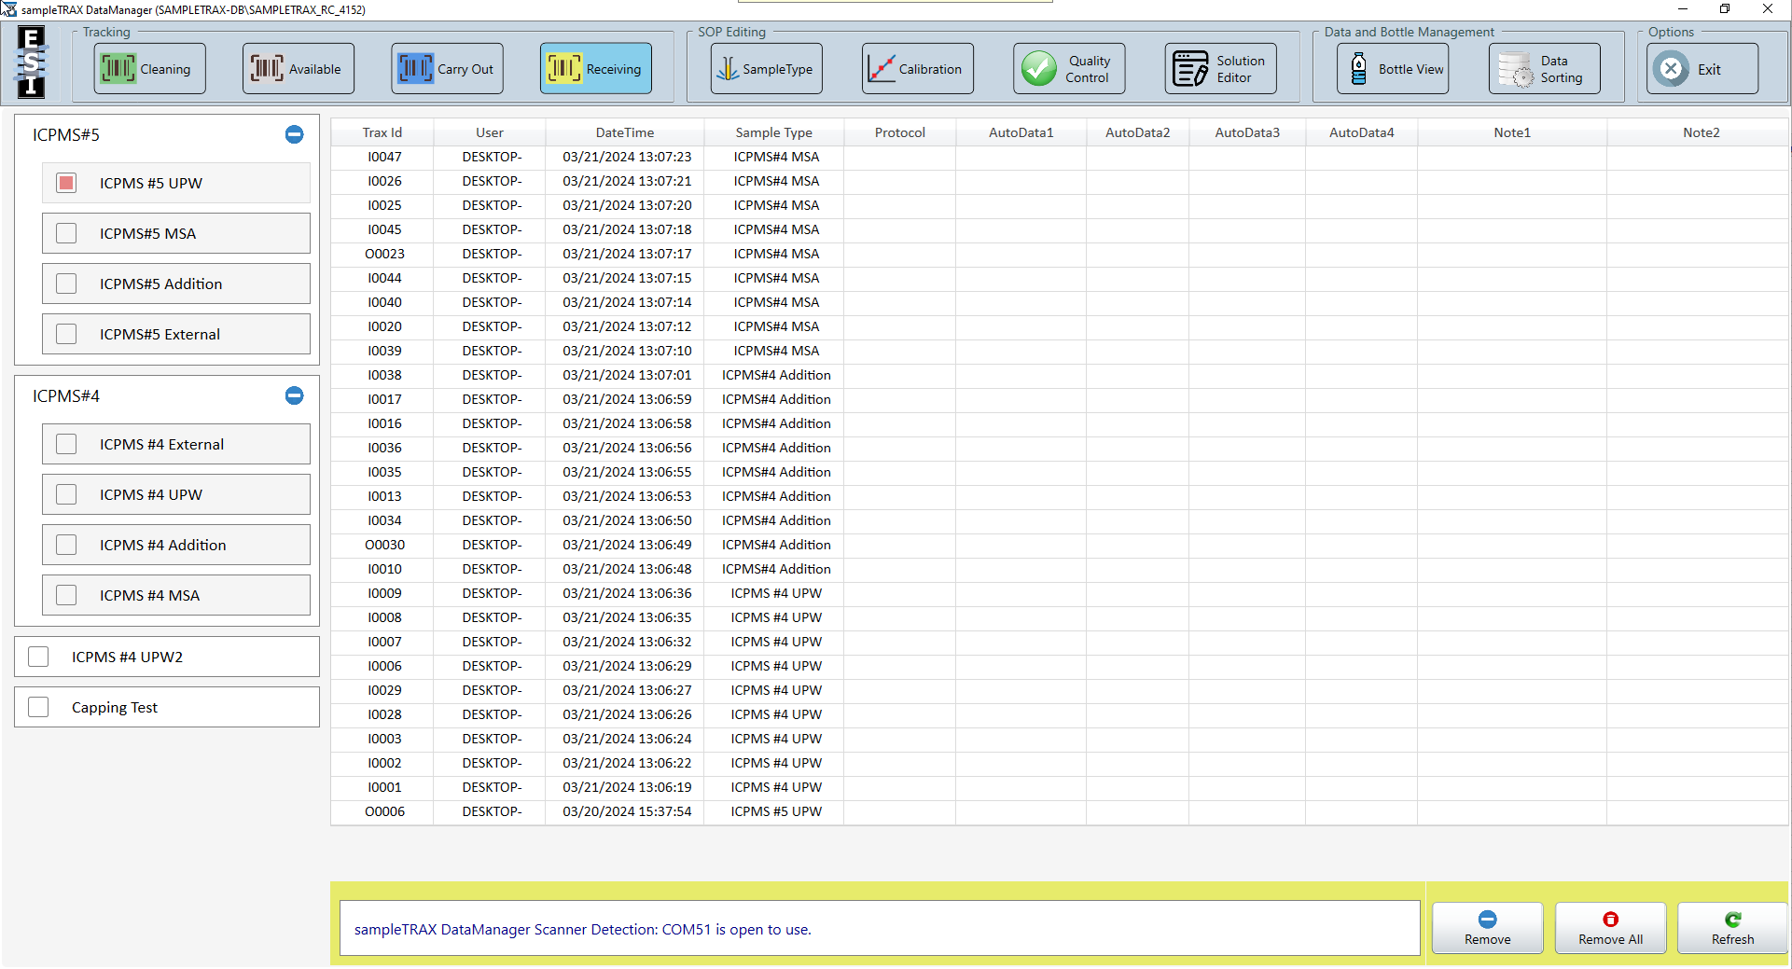
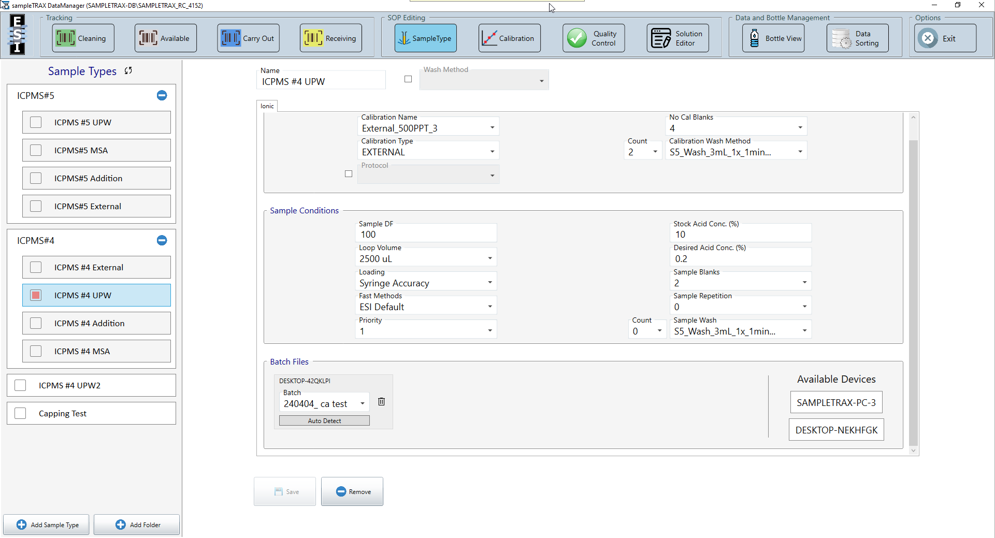
■ Receiving 화면 | ■ SampleType 설정 화면

ver.00
 |  |  | [범례] BLUE：자동 / RED：수동 |  |  | 참고 SOP Link | http://edm2.sec.samsung.net/cc/link/verLink/155297522359004362/21
작업 순서 | 작업 절차 | 작업 상세 (현재) | 작업 상세 (완전 자동화) | 위험 작업 여부 | 자동화 개발 여부 | 자동화 개발에 필요한 기술(초안) | 비고
1 | 의뢰 접수 | 1) 의뢰자로부터 분석 의뢰 접수 | 1) 분석 의뢰 단계에서 가용 상태의 Bottle No. 선택하여 의뢰 | X | O | [SW] 시스템 - Bottle 반출입 관리
2 | Sampling용 bottle 전달 | 1) 분석 담당자 분석실 입실 2) 보관함에서 Bottle을 의뢰 수량만큼 꺼냄 3) Bottle 및 눈관리 스티커를 의뢰 수량만큼 밀봉 4) 시료보관실 테이블 위에 보관 5) 의뢰자에게 알림 | 1) 의뢰 접수된 Bottle들만 Barcode 인식하여 불출처리 2) 보관함에서 꺼냄 3) Bottle 및 눈관리 스티커를 의뢰 수량만큼 밀봉 ※ 눈관리 스티커는 자동 배출 불가능한 경우 현장 비치 4) 시료보관실에 배출 5) 의뢰자 및 분석 담당자에게 알림 | X | O | [HW] - Sampling용 bottle 분출 station . #1 Barcode 인식 . #2 눈관리 스티커 부착, 밀봉 #2-1 복잡도 증가시 의뢰자가 실시 ex. 자판기, 무인 택배함 등 보관함 - 보관함 ↔ 시료보관실 단일화 검토 [SW] - 보관 Process 수립 - Bottle 모니터링, 수량 관리, 선별 | #1 Bottle Barcode - 어느 시점에 붙어있는건지 - 바코드 부착위치는 늘 동일한지 - 바코드 실물 사진 예시 #2 눈관리 스티커, 밀봉 - 눈관리 스티커 부착 위치 등 예시 - 밀봉은 어디에 실시하는지 #3 현 바틀 보관함 위치 및 형상 확인 - 분석실 내부인지
3 | 설비 상태 확인 | 1) 전처리 설비 상태 확인 1-1) Stock solution 소진 여부 확인 －소진된 경우 제조 및 교체 수행 1-2) Stock solution 비치 후 사용기간 확인 －사용기간 경과된 경우 상황에 따라 지속 사용 또는 교체 수행 2) 분석 설비 상태 확인 2-1) 설비 가동 여부 / Error 발생 여부 / Plasma On 여부 등 확인 －설비 이상 발생시 정상화 후 분석 재개 2-2) 폐액 용기 용량 확인 －필요한 경우 교체 수행 | 1) 전처리 설비 상태 확인 1-1) Stock solution 소진 여부 확인 1-1-1) 기준치에 미달되면 분석 담당자에게 알림 & 자동화 Process 일시 정지 1-1-2) 분석 담당자 입실하여 제조 및 교체 진행 & Continue 선택하여 자동화 Process 재개 or 초기화 / Manual 전환 등 선택 1-2) Stock solution 비치 후 사용기간 확인 1-2-1) 기준치에 미달되면 분석 담당자에게 알림 & 자동화 Process 일시 정지 1-2-2) 분석 담당자가 교체 및 지속 사용 여부 선택 1-2-2-1) 교체 선택 時 분석 담당자 입실하여 제조 및 교체 진행 & Continue 선택하여 자동화 Process 재개 or 초기화 / Manual 전환 등 선택 1-2-2-2) 지속 사용 선택 時 순연 기간 입력, 입력한 기간만큼 알람 Off & 자동화 Process 재개 or 초기화 / Manual 전환 등 선택 2) 분석 설비 상태 확인 2-1) 설비 가동 여부 / Error 발생 여부 / Plasma On 여부 등 확인하여 이상 발생 時 분석 담당자에게 알림 & 자동화 Process 일시 정지 → 설비 정상화 후 Continue 선택하여 자동화 Process 재개 or 초기화 / Manual 전환 등 선택 2-3) 폐액 용기 확인하여 기준치 이상이면 분석 담당자에게 알림 & 자동화 Process 일시 정지 → 분석 담당자 입실하여 폐액 용기 교체 진행 & Continue 선택하여 자동화 Process 재개 or 초기화 / Manual 전환 등 선택 | △ | O | [HW] - Stock solution 용량 인식 기능 - 폐액 용량 인식 기능 [SW] - Stock solution 비치 기간 관리 # 설비 상태 진단으로 설비 개조하여 구현 필요 | 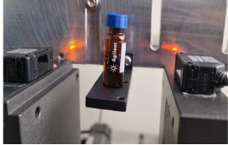
4 | 시료 수령 및 이동 | 1) 의뢰자가 시료를 시료보관실에 제출 (라인비닐로 밀봉 상태) 2) 분석 담당자에게 알림 3) 분석 담당자 분석실 입실 4) 시료 육안 확인 5) 분석 Bay까지 운반 | 1) 의뢰자가 시료보관실 內 시료 접수 장치에 시료 안착 2) Barcode 인식을 통한 시료 정보 자동 확인하여 분석 설비 PC로 전송 및 분석 담당자에게 알림 3) Database 기반 시료 자동 운송 3-1) 분석 가능 & Manual 전처리 불필요한 경우 → 전처리 설비까지 시료 자동 운송 3-2) 분석 가능 & Manual 전처리 필요한 경우 → 분석 Bay 시료보관함까지 시료 자동 운송 & 자동화 Process 일시 정지 → 안전보호구 준비 및 착용, Manual 전처리 후 자동화 Process 재개 or 초기화 / Manual 전환 등 선택 3-3) 분석 불가능한 경우 → 의뢰자 및 분석 담당자에게 알림 | X | O | [HW] - 시료 반입구 station . 시료정보 확인(Barcode) . 버퍼 룸(외부(시료보관실) ↔ 분석실간 통과 시) . 반입구 ↔ MR interface - 시료 이송 . 전처리 설비 . Bay 내 시료보관함(수작업용) [SW] - 연동 시스템 구성
5 | 안전 조치 | 1) 안전보호구 준비 및 착용 | N/A | X | O
6 | 시료 장착 | 1) 라인비닐에서 시료 Bottle 꺼냄 2) Label 확인 3) Bottle cap Open 4) 전처리 설비 내부 Tray에 Bottle 비치 5) Label 비치 순번 기록 | 1) 전처리 설비 Door open 2) 운송되어 온 시료 Bottle을 전처리 설비 내부에 비치 3) 전처리 설비 Door close 4) Bottle cap Open | O | O | [HW] - 다관절 로봇 - Align 및 주행 요구 기술(QR, 리플렉터, LDS 등) - End effector . Bottle control . #1 Door control [SW] - 전처리 설비와 통신(PIO) | #1 Door control → 설비 개조 구현 시 삭제가능
7 | 분석 조건 수립 및 분석 시작 | 1) Method 설정 및 Batch 생성 | 1) 분석 설비 SW에서, 인식된 Barcode를 기반으로 시료 정보 인식 2) 적정 Method 설정 3) Batch 자동 생성 4) 분석 시작 | X | O | # 설비 상태 진단으로 설비 개조하여 구현 필요
8 | 분석 종료 | 1) 분석 종료 수동 확인 2) Data 확인, 추출 및 정리 | 1) 분석 종료 알림 2) Bottle cap close 3) Data 확인, 추출 및 정리 | O | O | # 설비 상태 진단으로 설비 개조하여 구현 필요
9 | 시료 폐기 | 1) 전처리 설비 내부 Tray로부터 Bottle 꺼냄 2) Bottle cap close 3) Chemical 폐기 Wet bath로 폐기시료 운반 4) Bottle cap open 5) 시료 폐기 6) 초벌 세정 | 1) 전처리 설비 Door open 2) 분석 완료된 시료 Bottle을 전처리 설비로부터 꺼냄 3) 폐기 자동화 설비로 운송 4) 폐기 자동화 설비 투입구 Door open 5) 투입구 Tray에 Bottle 비치 6) 전처리 설비에 존재하던 Bottle 모두 이동 비치 완료되면 폐기 자동화 설비 투입구 Door close 7) 폐기 자동화 Process 시작 | O | O | [HW] - 다관절 로봇 - Align 및 주행 요구 기술(QR, 리플렉터, LDS 등) - End effector . Bottle control . #1 Door control - 시료 이송 . 폐기 자동화 설비 [SW] - 폐기 자동화 설비와 통신(PIO)
10 | Bottle 세정 | 1) Water showering용 Wet bath로 초벌 세정된 Bottle 운반 2) Bath 내부 Bottle 및 Cap 비치 후 연속 Flushing & Purge (24시간 이상) 3) Bottle 자동 세정대로 Bottle 운반 4) 자동 세정대에 Bottle 장착 및 Bubble bath에 Cap 비치 5) 자동 세정 Process 실행 | 1) 폐기 자동화 Process 종료 2) 폐기 자동화 설비 배출구 Door open 3) 배출구 Tray로부터 Bottle 회수 4) Bottle cap open 5) 자동 세정대에 Bottle 장착 및 Bubble bath에 Cap 비치 6) 자동 세정 Process 실행 | X | O | [HW] - 다관절 로봇 - Align 및 주행 요구 기술(QR, 리플렉터, LDS 등) - End effector . Bottle control . #1 Door control . #2 Bottle cap open, cap control - 시료 이송 . 폐기 자동화 설비 . 자동 세정대 [SW] - 폐기 자동화 설비와 통신(PIO) | #2 Bottle cap open, cap control - MR 이 수행할 수 있을지, 기타 open 모듈 필요할지
11 | Bottle 회수 | 1) 자동 세정대로부터 건조 완료된 Bottle 회수 2) Bubble bath 로부터 Cap 회수 및 Dry 3) Bottle cap close 4) Bottle 보관함에 보관 | 1) 자동 세정대로부터 건조 완료된 Bottle 회수 2) Bubble bath 로부터 Cap 회수 및 Dry ※ 현 자동 세정대로는 Bottle cap 자동 회수 & 건조 및 Close 작업 진행 불가 3) Bottle cap close 4) Bottle 보관함에 보관 | X | X
12 | Bottle 재등록 | N/A | 1) Bottle 보관함으로 회수된 Bottle의 Barcode 인식하여 가용 상태로 전환 | X | O | # 시료 반입구 station 으로 전달
13 | 정리 정돈 | 1) 사용 설비 주변 정리 정돈 2) Stock solution 및 폐액 용기 확인 3) 분석실 퇴실 | 1) 사용 설비 주변 정리 정돈 2) 분석실 퇴실 | X | X

